Deckblatt
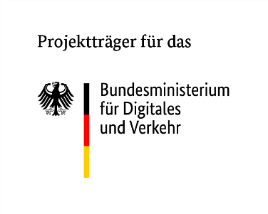

TÜV Rheinland Consulting GmbH,
Projektträger NaMKü
Am Grauen Stein 27, 51105 Köln

2.3 Formblatt Umwelt

Antragsteller/in | Fördermaßnahme

 | Nachhaltige Modernisierung von Küstenschiffen

Vorhabentitel | Akronym

